Sheet1
調味料データ

0002
薫る焦がし醤油 200ml
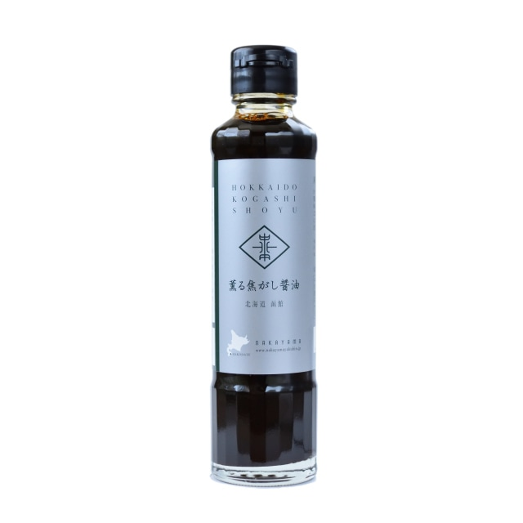 |  |  |  |  |  | 製造工場所在地 |  | 北海道函館市
 |  |  |  |  |  | 商品特徴
 |  |  |  |  |  | かつお節や昆布の旨みと焦がし醤油の香ばしい風味が料理の味を上品にひきたてます。ビンの中に短冊状のかごめ昆布が入っています。

 |  |  |  |  |  | どんな方へ？

 |  |  |  |  |  | どんなシーンで？

 |  |  |  |  |  | 使用特殊原材料
 |  |  |  |  |  | かごめ昆布
商品コピー |  |  |  |  |  | 食べ方
鍋肌で丁寧に焦がした上品な味 |  |  |  |  |  | 卵かけご飯、納豆、お浸し、焼き魚などにかけるだけで一味違った贅沢な味わいに。

非合理性
原料指定：かごめ昆布
原料原産地 |  |  |  |  |  | アレルギー
 |  |  |  |  |  | 小麦・大豆
原材料表示
しょうゆ（国内製造）、かつお節エキス、かごめ昆布（一部に小麦・大豆を含む）

社名 | 医食同源 |  |  |  |  |  |  |  | 担当窓口
郵便番号 |  |  |  | 住所 |  |  | 北海道函館市万代町20-10
電話 | 0138-40-3938 |  |  | FAX
E-MAIL

ケース入数 |  |  |  | JAN |  |  | 4562187976289 |  |  |  | 最小LOT
小売希望価格 | 734 |  | 円 | 納入価格 |  |  |  |  |  | 円 | 値入率 | 100.00%
賞味or消費期限 |  |  |  | 流通温度帯 |  |  | 常温

商品サイズ | 縦mm | 奥行きmm |  |  | 高さmm |  | 商品重量 |  |  | ｇ | ケース重量 |  | Kg
 |  |  |  |  |  |  | 容物
ケースサイズ | 縦mm | 奥行きmm |  |  | 高さmm |  | ラベル
 |  |  |  |  |  |  | 外箱

小売店
AMAZON | 734円 送料660円 |  |  |  |  |  | 楽天
道満調味料研究所 Instagram
道満所長 Blog

